Nota Simple
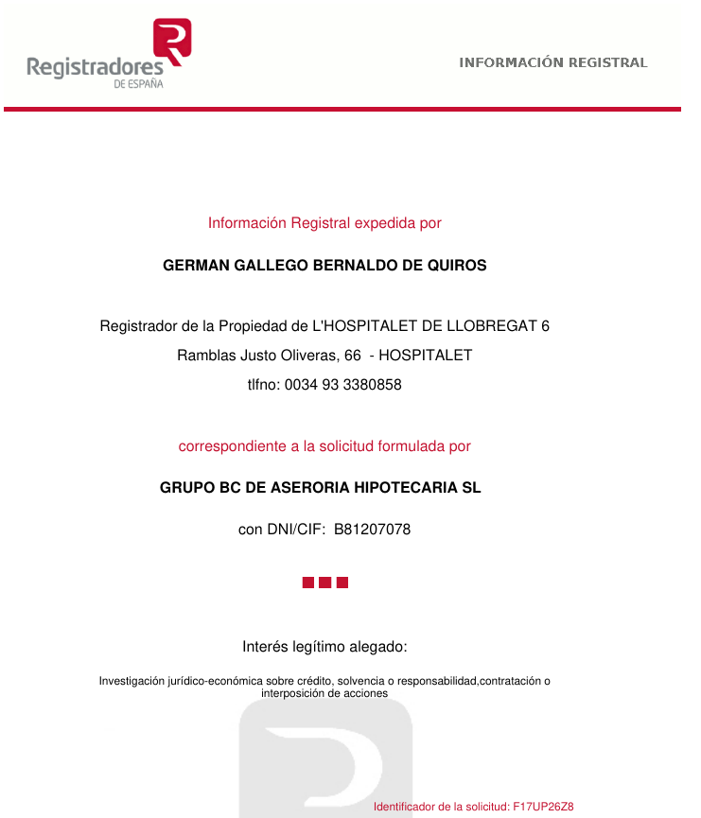
TIPO | Nota Simple | EJEMPLO VISUAL
ESTADO | 0 %
FORMATO | PDF Nativo / PDF OCR
TEXTO NATIVO | VARIABLE (consultar)
TIPOS FICHERO | PDF
MULTIIDIOMA/VARIANTES | SI (consultar)
FORMATO ESTÁNDAR | SI
VERSIONES FORMATO (APROX) | NO
DOBLE CARA | NO
CARDINALIDAD | Unitaria, cada documento se refiere a un elemento únicamente.
MULTIPÁGINA | SI
CALIDAD | NATIVO o buena
EXTRACCIÓN | Extracción semántica
COMPROBACIONES | Revisar
TOLERANCIA ERRORES
DISPONIBILIDAD DE CORPUS | SI
SEGURIDAD DEL DATO | Datos personales

TÉCNICAS EXTRACCIÓN
Conversión formato | NO
Rotación | NO
OCR completo | SI
OCR por zonas | NO
Segmentación documental | NO
Segmentación páginas | SI
Segmentación secciones/párrafos | SI
Extracción header/footer | NO
Regexp | SI
NLP | SI
NER | SI
ML/DL | SI
TEXTOS MANUSCRITOS | NO

COMENTARIOS | DISPONIBILIDAD DEL CORPUS à Indicar la cantidad aproximada de documentos disponibles.

